Carteira Fora
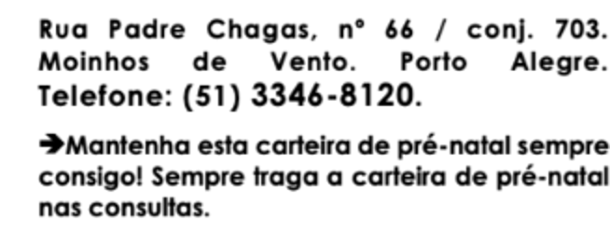

Ecografias
 | Aponte para o QR code para acessar a carteira de pré-natal atualizada:



 | Ou acesse o link:

 | https://bit.ly/3xT2Mgi

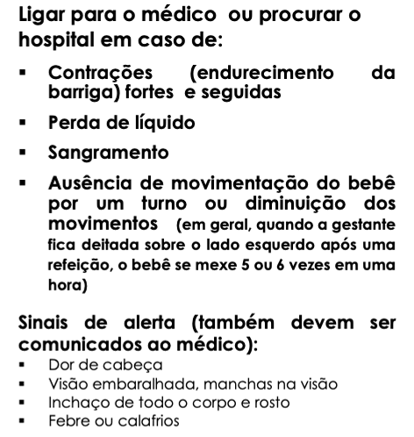
 |  | Tatiana Cordero



Dieta emagreceu 10kg Fatores de risco: p/ Diabetes p/ Pré-Eclampsia

Observações:

